700
2026BRM131近畿200km伊勢"Vuena Vista" |  |  |  |  |  | 2026/1/31 7：00スタート 日出6:57 日没17:12 |  |  |  | 1/1
 |  |  |  | × | ←標識・案内看板等なし |  |  |  |  | ver.1.0.0
 | 形状 | 信号 | ポイント | 標識 | 現在地からの進行先 |  | 現在地までの |  | 備考 | PC間
 |  |  |  |  | 方角 | 道路 | 区間 | 合計
1 | | |  | START : JR伊勢市駅前 |  | 直進 | 市道 | - | 0.0 | CLOSE 7:30 装備チェック後、スタート。 滞留されている方が多い場合は装備チェックを一時停止するので、迅速な出発をお願いします。 | 0
2 | ┬ | S |  |  | 右折 | 市道 > K22 | 1.8 | 1.8 | これより丘陵地帯に進入。
3 | ┬ |  |  |  | 右折 | R260 | 28.3 | 30.1 | 青看板「←志摩 五ヶ所、→大紀 神前」
4 | 十 |  |  |  | 左折 | 市道 | 4.8 | 34.9 | 青看板「←奈屋浦、↑紀北 大紀、→」。 左手前 ローソン、正面 トンネル、右手前 豆賀太。
5 | ┤ |  |  |  | 左折 | 市道 | 1.0 | 35.9 | 青看板「←鵜倉園地」、左手前 清洋水産株式会社。 この先、ガードレールのない崖あり。
6 | ┬ |  |  |  | 左折 | 市道 | 4.4 | 40.3 | 下って来る対向車に注意。
7 | | |  | Photo Control-1 鵜倉園地 |  | 折返し | 市道 | 0.9 | 41.2 | 橘展望台、見江島展望台、かさらぎ展望台のいずれかに上ったことを証明可能な写真をスタートでお渡しする補給食とともに撮影。フィニッシュにてスタッフに提示する。 折り返しての下りでは、登坂中の自転車等に注意。
8-a | ┬ |  |  |  | 左折 | 市道 | 4.4 | 45.6 | 道なりで左手前 EDION、左折直後に8-bで右折
8-b | 十 |  |  |  | 右折 | R260 |  |  | 左手前 EDION。この先の約5kmは往路との重複。
9 | ├ | S | 神津佐S |  | 右折 | R260 | 27.3 | 72.9 | 青看板「↑伊勢 磯部 志摩スペイン村、→浜島」 右折直後に橋を渡る。
10 | ├ |  | PC1 ヤマザキワイショップ マサヤ店 |  | 右奥 (直進) | R260 > 市道 | 7.4 | 80.3 | OPEN : 9:21、CLOSE : 12:20 レシートを取得して打刻時間をブルベカードに記入。 | 80.3
11 | | |  | Photo Control-2 海ほおずき |  | 右側 (折返) | 市道 | 7.9 | 88.2 | 海ほおずきを訪問したことを証明可能な写真をスタートでお渡しする補給食とともに撮影。フィニッシュにてスタッフに提示。名物「勝つお(鰹)バーガー」でも可(予約可能)。
12 | ├ |  |  | × | 右折 | 市道 | 0.1 | 88.3 | 海を右手に見ながら進む。この先、隘路。走行注意。
13 | ├ |  |  |  | 右折 | 市道 | 0.4 | 88.7 | 白看板「→県道(阿児)方面」。この先、隘路。走行注意。
14 | ┬ |  |  |  | 右折 | 市道 | 0.8 | 89.5
15 | ├ | S | 桧山路大橋西S |  | 右折 | K17 | 2.7 | 92.2
16 | ┤ |  |  | × | 左折 | 市道 | 6.0 | 98.2 | 200m手前左側にB7 EAST SHOP(スケボー場)。左手前に青看板「問い合わせ先 (株)企画室新広」、橋を渡らない。左手にローソン志摩鵜方西店が来ると行き過ぎ。
17 | ├ |  |  |  | 右折 | 市道 | 1.1 | 99.3 | 白看板「→横山展望台」
18 | ┤ |  |  |  | 直進 | 市道 | 0.5 | 99.8 | 左手前 横山ビジターセンター。この先、急斜面。
19 | | |  | Photo Control-3 想像の森 横山作業所 |  | 正面 (折返) | 市道 | 0.1 | 99.9 | 想像の森の案内図をスタートでお渡しする補給食とともに撮影。フィニッシュにてスタッフに提示する。下り注意。
20 | ├ |  |  |  | 直進 | 市道 | 0.2 | 100.1 | 右手前 横山ビジターセンター
21 | ┤ |  |  |  | 左折 | 市道 | 0.1 | 100.2 | 横山ビジターセンター前を左折
22 | 変十 | S | 横山口S |  | 右折 | R167 | 1.7 | 101.9 | 正面に藪。
23 | 5叉 | S | 賢島口 |  | 左折 | K17 | 0.8 | 102.7 | 青看板「↖御座 大王、↑賢島、↗賢島、➘浜島」 信号停止が長い…
24 | 十 | S |  |  | 右折 | 市道 | 0.9 | 103.6 | 白看板「↑パールロード」、左奥 松阪牛肉亭 長太郎
25 | ┬ |  |  |  | 左折 | K602 | 6.5 | 111.4 | 「止まれ」、青看板「←波切、→登茂山」
26 | 十 | S | 成滝S |  | 右折 | R260 | 0.6 | 112.0 | この先、自動車通行量が多い。
27 | 十 | S | 深谷大橋西S |  | 左方向 | 市道 (ゆうやけパール街道) | 3.4 | 115.4 | 正面にファミリーマート
28 | 十 |  |  |  | 左折 | 市道 | 10.7 | 126.1 | 青看板「←御座白浜、↑、→御座漁港」、青看板「←海水浴場」、白看板「民宿 潮路荘」
29 | | |  | Photo Control-4 御座白浜 |  | 左側 (直進) | 市道 | 0.2 | 126.3 | 御座白浜に立つ東屋をスタートでお渡しする補給食とともに撮影。フィニッシュにてスタッフに提示する。
30 | ├ |  |  |  | 右折 | 市道 | 0.2 | 126.5 | 右奥に白看板「国道まで通り抜け出来ます。ご自由にどうぞ」
31 | ┬ |  |  |  | 左折 | 市道 | 0.1 | 126.6 | この先、隘路の路地。
32 | 十 |  |  |  | 左折 | 市道 (ゆうやけパール街道) | 0.4 | 127.0 | 路地を抜け、道幅が広くなった箇所を左折。
33 | ├ |  |  |  | 右折 | R260 | 0.2 | 127.2 | 青看板「↑、→伊勢 鳥羽」、この先、橋の繋ぎ目部分が広く、タイヤが嵌まったり、パンクの可能性に注意。
34 | 十 | S | 成滝S |  | 左折 | K602 | 12.2 | 139.4 | 青看板「←ともやま苑」
35 | ├ |  |  |  | 右折 | 市道 | 0.6 | 140.0 | 右手前 白看板「（株）坂下工務店」
36 | 十 | S |  |  | 右折 | 市道 > K128 | 7.4 | 147.4 | 左奥 ファミリーマート、桃看板「→志摩こどもの城クリニック」
37 | 十 | S | 的矢湾大橋北S |  | 右折 | K16 > K47 | 6.2 | 153.6 | 青看板「←伊勢 鳥羽 磯部、↑パールロード シーサイドライン 鳥羽 相差、→的矢」
38 | ├ |  |  | × | 右折 | K47 | 2.2 | 155.8 | 左手にK47の看板。行き過ぎ注意。
39 | ┬ |  |  |  | 右折 | K47 > K750 > K47 | 3.6 | 159.4
40 | ┬ |  |  |  | 右折 | K750 | 2.5 | 161.9 | 正面にENEOS
41 | 五叉 |  | Photo Control-5 国崎地区 | × | 各所 (左奥) | K750 | 3.9 | 165.8 | 国崎地区内にある「魚の栖 網元 丸仙」の看板をスタートでお渡しする補給食とともに撮影。フィニッシュにてスタッフに提示する。電柱の看板もOK。 この先、隘路と不良路面が多いため走行注意。
42 | ┤ |  |  |  | 左折 | 市道 | 8.9 | 174.7 | 右手に赤看板「BBQセンター モンキー」
43 | ┬ |  |  |  | 右折 | K128 > K750 > R167 | 0.6 | 175.3 | 青看板「←志摩 志摩スペイン村、→鳥羽市街」
44 | 十 | S | 堀通橋南詰S |  | 左折 | K37 | 13.3 | 188.6 | 左手前 セブンイレブン、青看板「←朝熊、↑伊勢 二見」
45 | ┬ | S | 楠部西S |  | 右折 | K37 > K22 (御幸道路) | 8.8 | 197.4 | 右手前 イワオ薬局
46 | 十 | S | 岩渕S |  | 右折 | 市道 | 2.5 | 199.9 | 白看板「宇治山田駅」、左手前 三十三銀行
48 | ├ |  | FINISH 風見荘 (吹上S) |  | 左側 | 市道 | 0.6 | 200.5 | OPEN 12:53、CLOSE 20:30 店前にオダックス近畿ののぼり。ブルベカードに必要事項記入して提出 | 120.2

DNFされる場合は、必ず御連絡下さい！

<参考画像>

Photo Control-1
 |  | 鵜倉園地
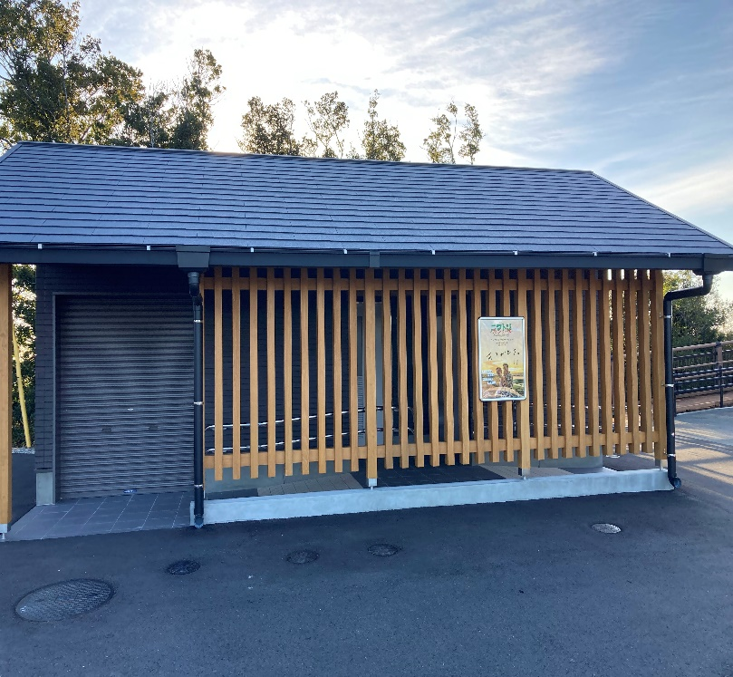
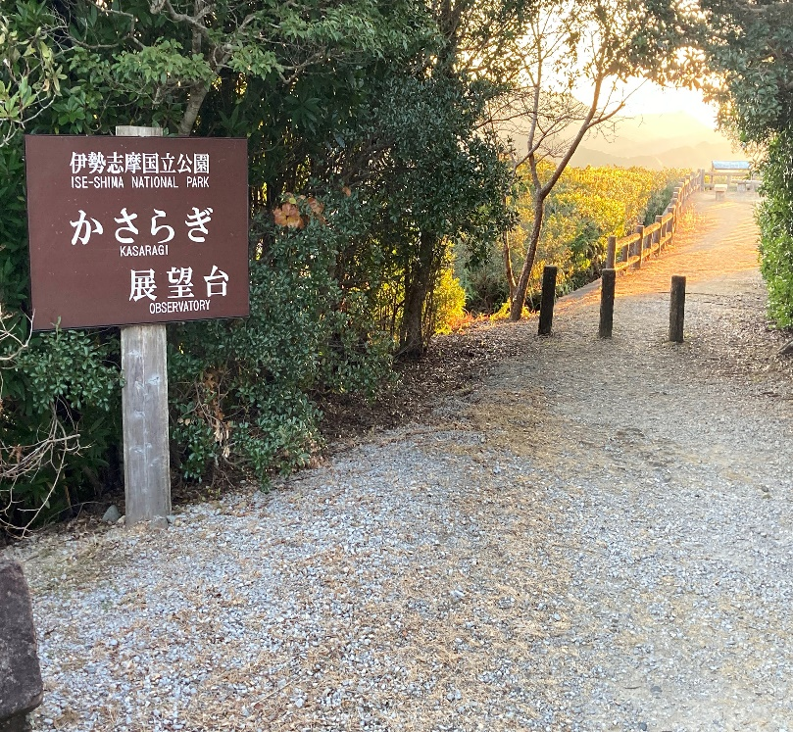
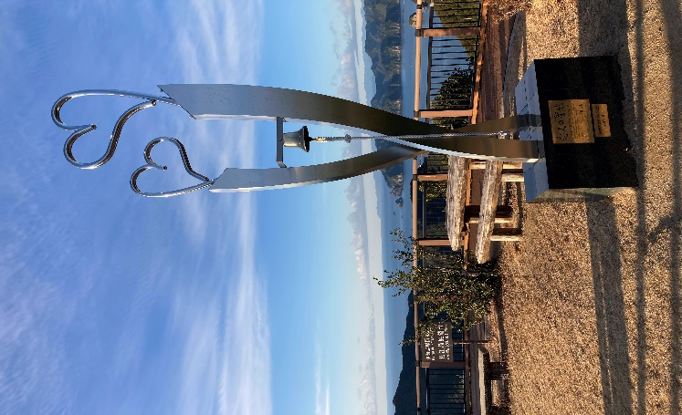

Photo Control-2 |  |  |  | Photo Control-3 |  |  |  | Photo Control-4
海ほおずき |  |  |  | 想像の森 横山作業所 |  |  |  | 御座白浜の東屋
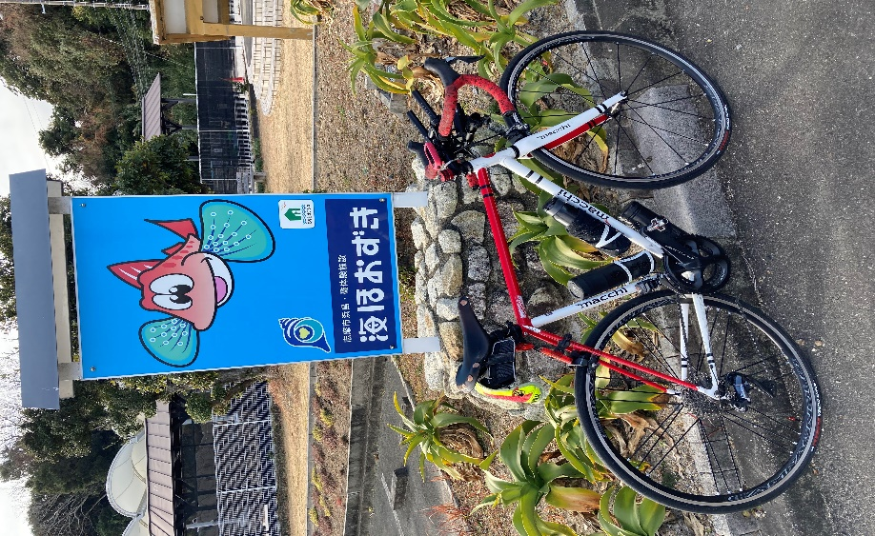
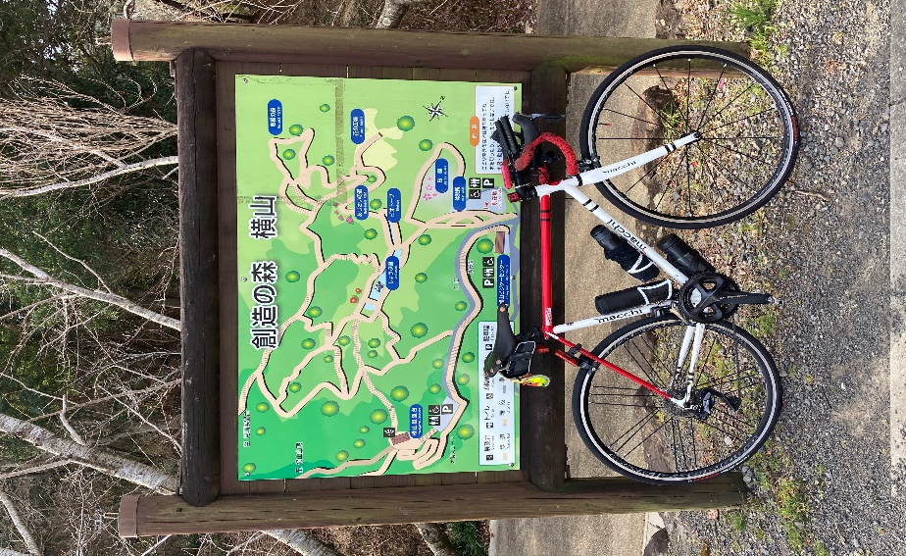
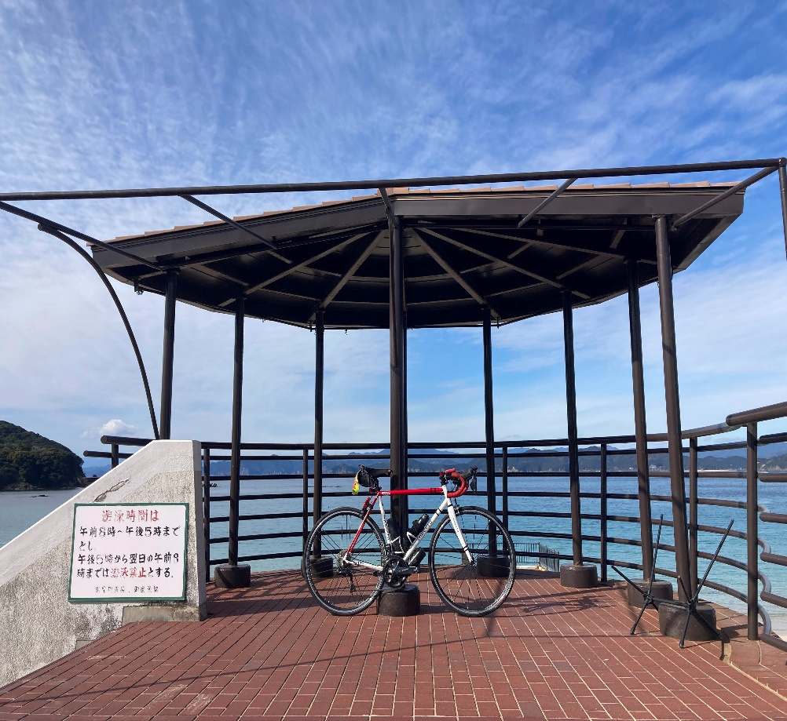

Photo Control-5
 | 国崎地区 (丸仙の看板) |  |  |  |  |  |  |  | Finish受付 風見荘
